10월
● [2022년 10월] 에덴장애인종합복지관 식단표 ●

 | 월 | 화 | 수 | 목 | 금
 | 3 | 4 | 5 | 6 | 7
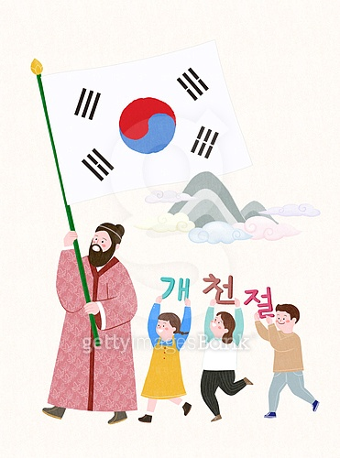
점심 |  | 잡곡밥 | 콩나물밥&양념장 | 잡곡밥 | 잡곡밥
 |  | 육개장 | 팽이미소국 | 북어계란국 | 얼갈이된장국
 |  | 오징어초무침 | 고등어데리야끼구이 | 닭볶음탕 | 함박스테이크&로제소스
 |  | 계란말이 | 마늘쫑무침 | 들기름막국수 | 쉬림프샐러드
 |  | 파래자반 | 포도 | 깻잎지 | 오복지무침
 |  | 포기김치 | 포기김치 | 포기김치 | 포기김치
열량 |  | 574 | 556 | 569 | 564
 | 10 | 11 | 12 | 13 | 14
점심 |  | 잡곡밥 | 잔치국수 | 잡곡밥 | 잡곡밥
 | 대 체 | 버섯들깨탕 | 추가밥 | 동태찌개 | 소고기미역국
 |  | 돈육김치볶음&온두부 | 후라이드치킨 | 메추리알비엔나조림 | 오징어제육불고기
 | 휴 일 | 김구이 | 양파장아찌 | 가지우민찌볶음 | 도토리묵야채무침
 |  | 콩나물무침 | 과일맛푸딩 | 청경채나물 | 숙주나물
 |  | 총각김치 | 포기김치 | 포기김치 | 포기김치
열량 |  | 536 | 658 | 511 | 565
 | 17 | 18 | 19 | 20 | 21
점심 | 잡곡밥 | 잡곡밥 | 쭈꾸미비빔밥 | 잡곡밥 | 잡곡밥
 | 근대된장국 | 황태콩나물해장국 | 계란파국 | 순대국 | 모듬어묵국
 | 오리불고기 | 돈육간장불고기 | 물만두튀김&초간장 | 오징어김치전 | 닭살바베큐조림
 | 견과단호박찜 | 볼어묵고추장볶음 | 꽈리고추곤약조림 | 연근조림 | 꽃맛살샐러드
 | 명이나물 | 상추부추무침 | 요구르트 | 미역줄기볶음 | 오이지무침
 | 포기김치 | 포기김치 | 포기김치 | 깍두기 | 포기김치
열량 | 585 | 598 | 574 | 580 | 577
 | 24 | 25 | 26 | 27 | 28
점심 | 잡곡밥 | 잡곡밥 | 잡곡밥 | 잡곡밥 | 잡곡밥
 | 짬뽕국 | 들깨미역국 | 닭칼국수 | 오징어무국 | 돈육고추장찌개
 | 목화솜탕수육&소스 | 매콤돈사태떡찜 | 메밀전병 | 찜닭 | 한식잡채
 | 모듬콩조림 | 올방개묵김무침 | 오이고추쌈장무침 | 비빔만두 | 연두부&양념장
 | 참나물무침 | 치커리사과무침 | 짜요짜요 | 부추겉절이 | 오이도라지무침
 | 포기김치 | 포기김치 | 포기김치 | 포기김치 | 포기김치
열량 | 569 | 589 | 582 | 595 | 571
 | 31
점심 | 잡곡밥 | 잡곡밥
 | 도토리묵국 | 홍합미역국
 | 돈육장조림 | 오징어제육불고기
 | 소시지전 | 도토리묵야채무침
 | 새송이참나물초무침 | 숙주나물
 | 포기김치 | 포기김치
열량 | 540 | 565
◆ 성인 남자 1일 에너지 권장량은 1일 2,400kcal, 여자 에너지 권장량은 1일 2,000kcal입니다. (한국인영양섭취기준, 2005년 한국영양학회) ◆ 중식을 통해서 1일 에너지 권장량의 약 30%를 충족시키는 것을 목표로 합니다. ◆ 원산지 : 돼지고기(국내산), 쇠고기(호주산), 닭고기(국내산), 쌀(국내산), 김치(국내산) ◆ 식단표 작성 : 청밀 영양사 심혜영 에덴장애인종합복지관

